NRSTS0144_U_BA.X
佛山质保部测量技术科 P-Q-FS-3 |  | 在线测量监控重点尺寸问题单 Problemblatt von dem wichtigen Maß
基础信息 |  |  |  | 问题发现日期 |  | 11/6/18 |  |  |  | 周次 |  | 18KW45-2
 |  |  |  | 时间序列图（Y:尺寸偏差值mm) |  |  |  | From | 11/5/18 |  |  | To | 11/6/18
±3σ值
公差
车型/Typ.： |  | Bora_MQB
 | 0.73 | 1.39914 | 3.9612378982 | -1.1629578982 | 0.74 | -0.74
 | 0.74 | 1.39914 | 3.9612378982 | -1.1629578982 | 0.74 | -0.74
 | 0.67 | 1.39914 | 3.9612378982 | -1.1629578982 | 0.74 | -0.74
 | 0.84 | 1.39914 | 3.9612378982 | -1.1629578982 | 0.74 | -0.74
 | 0.76 | 1.39914 | 3.9612378982 | -1.1629578982 | 0.74 | -0.74
 | 0.88 | 1.39914 | 3.9612378982 | -1.1629578982 | 0.74 | -0.74 | 0.88
 | 0.8 | 1.39914 | 3.9612378982 | -1.1629578982 | 0.74 | -0.74
 | 0.7 | 1.39914 | 3.9612378982 | -1.1629578982 | 0.74 | -0.74
 | 0.7 | 1.39914 | 3.9612378982 | -1.1629578982 | 0.74 | -0.74
 | 0.57 | 1.39914 | 3.9612378982 | -1.1629578982 | 0.74 | -0.74 | 0.57
 | 0.55 | 1.39914 | 3.9612378982 | -1.1629578982 | 0.74 | -0.74
 | 0.53 | 1.39914 | 3.9612378982 | -1.1629578982 | 0.74 | -0.74
 | 0.49 | 1.39914 | 3.9612378982 | -1.1629578982 | 0.74 | -0.74 | 0.49
 | 0.7 | 1.39914 | 3.9612378982 | -1.1629578982 | 0.74 | -0.74
 | 0.65 | 1.39914 | 3.9612378982 | -1.1629578982 | 0.74 | -0.74
 | 0.66 | 1.39914 | 3.9612378982 | -1.1629578982 | 0.74 | -0.74
 | 0.72 | 1.39914 | 3.9612378982 | -1.1629578982 | 0.74 | -0.74
 | 0.62 | 1.39914 | 3.9612378982 | -1.1629578982 | 0.74 | -0.74
 | 0.67 | 1.39914 | 3.9612378982 | -1.1629578982 | 0.74 | -0.74
 | 0.81 | 1.39914 | 3.9612378982 | -1.1629578982 | 0.74 | -0.74 | 0.81
 | 0.524 | 1.39914 | 3.9612378982 | -1.1629578982 | 0.74 | -0.74 | 0.524
 | 2.7 | 1.39914 | 3.9612378982 | -1.1629578982 | 0.74 | -0.74
 | 2.73 | 1.39914 | 3.9612378982 | -1.1629578982 | 0.74 | -0.74 | 2.73
 | 2.46 | 1.39914 | 3.9612378982 | -1.1629578982 | 0.74 | -0.74
 | 2.61 | 1.39914 | 3.9612378982 | -1.1629578982 | 0.74 | -0.74
 | 2.46 | 1.39914 | 3.9612378982 | -1.1629578982 | 0.74 | -0.74
 | 2.5 | 1.39914 | 3.9612378982 | -1.1629578982 | 0.74 | -0.74
 | 2.45 | 1.39914 | 3.9612378982 | -1.1629578982 | 0.74 | -0.74
 | 2.39 | 1.39914 | 3.9612378982 | -1.1629578982 | 0.74 | -0.74
 | 2.3 | 1.39914 | 3.9612378982 | -1.1629578982 | 0.74 | -0.74
 | 2.34 | 1.39914 | 3.9612378982 | -1.1629578982 | 0.74 | -0.74
 | 2.5 | 1.39914 | 3.9612378982 | -1.1629578982 | 0.74 | -0.74
 | 2.46 | 1.39914 | 3.9612378982 | -1.1629578982 | 0.74 | -0.74
 | 2.44 | 1.39914 | 3.9612378982 | -1.1629578982 | 0.74 | -0.74
 | 2.54 | 1.39914 | 3.9612378982 | -1.1629578982 | 0.74 | -0.74 | 2.54
 | 2.11 | 1.39914 | 3.9612378982 | -1.1629578982 | 0.74 | -0.74 | 2.11
 | 2.49 | 1.39914 | 3.9612378982 | -1.1629578982 | 0.74 | -0.74
 | 2.13 | 1.39914 | 3.9612378982 | -1.1629578982 | 0.74 | -0.74
 | 2.36 | 1.39914 | 3.9612378982 | -1.1629578982 | 0.74 | -0.74
 | 2.5 | 1.39914 | 3.9612378982 | -1.1629578982 | 0.74 | -0.74
 | 2.14 | 1.39914 | 3.9612378982 | -1.1629578982 | 0.74 | -0.74
 | 2.27 | 1.39914 | 3.9612378982 | -1.1629578982 | 0.74 | -0.74
 | 2.26 | 1.39914 | 3.9612378982 | -1.1629578982 | 0.74 | -0.74
 | 2.15 | 1.39914 | 3.9612378982 | -1.1629578982 | 0.74 | -0.74
 | 2.43 | 1.39914 | 3.9612378982 | -1.1629578982 | 0.74 | -0.74 | 2.43
 | 1.91 | 1.39914 | 3.9612378982 | -1.1629578982 | 0.74 | -0.74
 | 2.16 | 1.39914 | 3.9612378982 | -1.1629578982 | 0.74 | -0.74
 | 2.21 | 1.39914 | 3.9612378982 | -1.1629578982 | 0.74 | -0.74
 | 1.89 | 1.39914 | 3.9612378982 | -1.1629578982 | 0.74 | -0.74 | 1.89
 | 2.06 | 1.39914 | 3.9612378982 | -1.1629578982 | 0.74 | -0.74
...
零件/Teil： |  | RO5
测量点名 |  | NRSTS0144_U_BA.X
测量点描述 | STS

测量点特征 | BA | 重要等级 | 1

标准下公差 | -0.74 | 标准上公差 | 0.74

3级下公差 | -2.22 | 3级上公差 | 2.22

2018-06-10白
2018-06-11夜
2018-10-31夜 | 0.7 | 0.98 | 0.48 | 0.85
2018-10-31白 | 0.68 | 1.06 | 0.51 | 0.87
2018-11-01夜 | 0.69 | 1.02 | 0.48 | 0.875
2018-11-01白 | 0.7 | 1.04 | 0.47 | 0.85
2018-11-02白 | 0.71 | 1.06 | 0.51 | 0.92
2018-11-04白 | 0.48 | 0.48 | 0.48 | 0.48
2018-11-05白 | 0.7 | 2.73 | 0.44 | 2.45
2018-11-06白 | 0.56 | 2.27 | 0.37 | 1.16
±3σ值
公差(红色数值)
测量点位置图示Fehlerbild |  |  |  | 盒形图 |  |  |  | From | 2018-10-11 |  |  | To | 2018-11-06
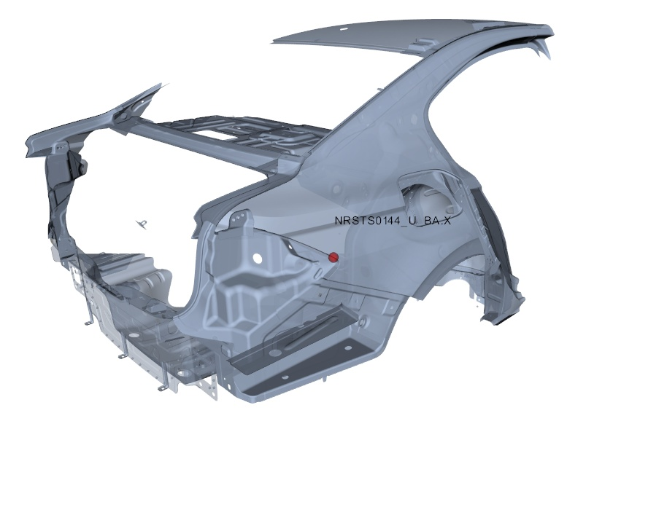

本页由系统自动生成，有疑问请联系：测量技术科，数据管理组，honglin.chen，63930590 , 或者也可以联系bin.zhang.cp4，63930454

本页由系统自动生成，有疑问请联系：测量技术科，数据管理组，junjie.li.fs-1，63930590 , 或者也可以联系bin.zhang.cp4，63930454

第一部分 | 序列图 | 测量数值随时间变化 | 所有测量数值

样本编号
测量时间 | 11/5/18 | 11/5/18 | 11/5/18 | 11/5/18 | 11/5/18 | 11/5/18 | 11/5/18 | 11/5/18 | 11/5/18 | 11/5/18 | 11/5/18 | 11/5/18 | 11/5/18 | 11/5/18 | 11/5/18 | 11/5/18 | 11/5/18 | 11/5/18 | 11/5/18 | 11/5/18 | 11/5/18 | 11/5/18 | 11/5/18 | 11/5/18 | 11/5/18 | 11/5/18 | 11/5/18 | 11/5/18 | 11/5/18 | 11/5/18 | 11/5/18 | 11/5/18 | 11/5/18 | 11/5/18 | 11/5/18 | 11/5/18 | 11/5/18 | 11/5/18 | 11/5/18 | 11/5/18 | 11/5/18 | 11/5/18 | 11/5/18 | 11/5/18 | 11/5/18 | 11/6/18 | 11/6/18 | 11/6/18 | 11/6/18 | 11/6/18 | 11/6/18 | 11/6/18 | 11/6/18 | 11/6/18 | 11/6/18 | 11/6/18 | 11/6/18 | 11/6/18 | 11/6/18 | 11/6/18 | 11/6/18 | 11/6/18 | 11/6/18 | 11/6/18 | 11/6/18 | 11/6/18 | 11/6/18 | 11/6/18 | 11/6/18 | 11/6/18 | 11/6/18 | 11/6/18 | 11/6/18 | 11/6/18 | 11/6/18 | 11/6/18 | 11/6/18 | 11/6/18 | 11/6/18 | 11/6/18
MLSHI1262_LGAA[Y] | 0.73 | 0.74 | 0.67 | 0.84 | 0.76 | 0.88 | 0.8 | 0.7 | 0.7 | 0.57 | 0.55 | 0.53 | 0.49 | 0.7 | 0.65 | 0.66 | 0.72 | 0.62 | 0.67 | 0.81 | 0.524 | 2.7 | 2.73 | 2.46 | 2.61 | 2.46 | 2.5 | 2.45 | 2.39 | 2.3 | 2.34 | 2.5 | 2.46 | 2.44 | 2.54 | 2.11 | 2.49 | 2.13 | 2.36 | 2.5 | 2.14 | 2.27 | 2.26 | 2.15 | 2.43 | 1.91 | 2.16 | 2.21 | 1.89 | 2.06 | 2.15 | 2.07 | 2.27 | 2.18 | 2.12 | 2.19 | 2.27 | 2.08 | 2.11 | 2.2 | 2.26 | 2.22 | 2.22 | 1.94 | 2.04 | 2.04 | 2.24 | 2.13 | 2.13 | 0.74 | 0.74 | 0.58 | 0.49 | 0.49 | 0.49 | 0.49 | 0.61 | 0.61 | 0.67 | 0.67
中心线 | 1.39914 | 1.39914 | 1.39914 | 1.39914 | 1.39914 | 1.39914 | 1.39914 | 1.39914 | 1.39914 | 1.39914 | 1.39914 | 1.39914 | 1.39914 | 1.39914 | 1.39914 | 1.39914 | 1.39914 | 1.39914 | 1.39914 | 1.39914 | 1.39914 | 1.39914 | 1.39914 | 1.39914 | 1.39914 | 1.39914 | 1.39914 | 1.39914 | 1.39914 | 1.39914 | 1.39914 | 1.39914 | 1.39914 | 1.39914 | 1.39914 | 1.39914 | 1.39914 | 1.39914 | 1.39914 | 1.39914 | 1.39914 | 1.39914 | 1.39914 | 1.39914 | 1.39914 | 1.39914 | 1.39914 | 1.39914 | 1.39914 | 1.39914 | 1.39914 | 1.39914 | 1.39914 | 1.39914 | 1.39914 | 1.39914 | 1.39914 | 1.39914 | 1.39914 | 1.39914 | 1.39914 | 1.39914 | 1.39914 | 1.39914 | 1.39914 | 1.39914 | 1.39914 | 1.39914 | 1.39914 | 1.39914 | 1.39914 | 1.39914 | 1.39914 | 1.39914 | 1.39914 | 1.39914 | 1.39914 | 1.39914 | 1.39914 | 1.39914
上控制线 | 3.9612378982 | 3.9612378982 | 3.9612378982 | 3.9612378982 | 3.9612378982 | 3.9612378982 | 3.9612378982 | 3.9612378982 | 3.9612378982 | 3.9612378982 | 3.9612378982 | 3.9612378982 | 3.9612378982 | 3.9612378982 | 3.9612378982 | 3.9612378982 | 3.9612378982 | 3.9612378982 | 3.9612378982 | 3.9612378982 | 3.9612378982 | 3.9612378982 | 3.9612378982 | 3.9612378982 | 3.9612378982 | 3.9612378982 | 3.9612378982 | 3.9612378982 | 3.9612378982 | 3.9612378982 | 3.9612378982 | 3.9612378982 | 3.9612378982 | 3.9612378982 | 3.9612378982 | 3.9612378982 | 3.9612378982 | 3.9612378982 | 3.9612378982 | 3.9612378982 | 3.9612378982 | 3.9612378982 | 3.9612378982 | 3.9612378982 | 3.9612378982 | 3.9612378982 | 3.9612378982 | 3.9612378982 | 3.9612378982 | 3.9612378982 | 3.9612378982 | 3.9612378982 | 3.9612378982 | 3.9612378982 | 3.9612378982 | 3.9612378982 | 3.9612378982 | 3.9612378982 | 3.9612378982 | 3.9612378982 | 3.9612378982 | 3.9612378982 | 3.9612378982 | 3.9612378982 | 3.9612378982 | 3.9612378982 | 3.9612378982 | 3.9612378982 | 3.9612378982 | 3.9612378982 | 3.9612378982 | 3.9612378982 | 3.9612378982 | 3.9612378982 | 3.9612378982 | 3.9612378982 | 3.9612378982 | 3.9612378982 | 3.9612378982 | 3.9612378982
下控制线 | -1.1629578982 | -1.1629578982 | -1.1629578982 | -1.1629578982 | -1.1629578982 | -1.1629578982 | -1.1629578982 | -1.1629578982 | -1.1629578982 | -1.1629578982 | -1.1629578982 | -1.1629578982 | -1.1629578982 | -1.1629578982 | -1.1629578982 | -1.1629578982 | -1.1629578982 | -1.1629578982 | -1.1629578982 | -1.1629578982 | -1.1629578982 | -1.1629578982 | -1.1629578982 | -1.1629578982 | -1.1629578982 | -1.1629578982 | -1.1629578982 | -1.1629578982 | -1.1629578982 | -1.1629578982 | -1.1629578982 | -1.1629578982 | -1.1629578982 | -1.1629578982 | -1.1629578982 | -1.1629578982 | -1.1629578982 | -1.1629578982 | -1.1629578982 | -1.1629578982 | -1.1629578982 | -1.1629578982 | -1.1629578982 | -1.1629578982 | -1.1629578982 | -1.1629578982 | -1.1629578982 | -1.1629578982 | -1.1629578982 | -1.1629578982 | -1.1629578982 | -1.1629578982 | -1.1629578982 | -1.1629578982 | -1.1629578982 | -1.1629578982 | -1.1629578982 | -1.1629578982 | -1.1629578982 | -1.1629578982 | -1.1629578982 | -1.1629578982 | -1.1629578982 | -1.1629578982 | -1.1629578982 | -1.1629578982 | -1.1629578982 | -1.1629578982 | -1.1629578982 | -1.1629578982 | -1.1629578982 | -1.1629578982 | -1.1629578982 | -1.1629578982 | -1.1629578982 | -1.1629578982 | -1.1629578982 | -1.1629578982 | -1.1629578982 | -1.1629578982
上公差 | 0.74 | 0.74 | 0.74 | 0.74 | 0.74 | 0.74 | 0.74 | 0.74 | 0.74 | 0.74 | 0.74 | 0.74 | 0.74 | 0.74 | 0.74 | 0.74 | 0.74 | 0.74 | 0.74 | 0.74 | 0.74 | 0.74 | 0.74 | 0.74 | 0.74 | 0.74 | 0.74 | 0.74 | 0.74 | 0.74 | 0.74 | 0.74 | 0.74 | 0.74 | 0.74 | 0.74 | 0.74 | 0.74 | 0.74 | 0.74 | 0.74 | 0.74 | 0.74 | 0.74 | 0.74 | 0.74 | 0.74 | 0.74 | 0.74 | 0.74 | 0.74 | 0.74 | 0.74 | 0.74 | 0.74 | 0.74 | 0.74 | 0.74 | 0.74 | 0.74 | 0.74 | 0.74 | 0.74 | 0.74 | 0.74 | 0.74 | 0.74 | 0.74 | 0.74 | 0.74 | 0.74 | 0.74 | 0.74 | 0.74 | 0.74 | 0.74 | 0.74 | 0.74 | 0.74 | 0.74
下公差 | -0.74 | -0.74 | -0.74 | -0.74 | -0.74 | -0.74 | -0.74 | -0.74 | -0.74 | -0.74 | -0.74 | -0.74 | -0.74 | -0.74 | -0.74 | -0.74 | -0.74 | -0.74 | -0.74 | -0.74 | -0.74 | -0.74 | -0.74 | -0.74 | -0.74 | -0.74 | -0.74 | -0.74 | -0.74 | -0.74 | -0.74 | -0.74 | -0.74 | -0.74 | -0.74 | -0.74 | -0.74 | -0.74 | -0.74 | -0.74 | -0.74 | -0.74 | -0.74 | -0.74 | -0.74 | -0.74 | -0.74 | -0.74 | -0.74 | -0.74 | -0.74 | -0.74 | -0.74 | -0.74 | -0.74 | -0.74 | -0.74 | -0.74 | -0.74 | -0.74 | -0.74 | -0.74 | -0.74 | -0.74 | -0.74 | -0.74 | -0.74 | -0.74 | -0.74 | -0.74 | -0.74 | -0.74 | -0.74 | -0.74 | -0.74 | -0.74 | -0.74 | -0.74 | -0.74 | -0.74
...

